Situation Report 2018
තත්ත්ව වාර්තාව - ශ්‍රී ලංකාව / epiyik mwpf;if - ,yq;if/ Situation Report- SriLanka දිනය /jpfjp / Date : 05th March 2019 at 0900hrs |  |  |  |  |  |  |  |  |  |  |  | 
ලේකම් - රාජ්‍ය පරිපාලන සහ ආපදා කළමනාකරණ අමාත්‍යාංශය / செயலாளர், பொது நிர்வாக மற்றும் அனர்த்த முகாமைத்துவ அமைச்சு / Secretary, Ministry of Public Administration & Disaster Management
රාජ්‍ය පරිපාලන සහ ආපදා කළමනාකරණ අමාත්‍යාංශය ගරු අමාත්‍යතුමාගේ පුද්ගලික ලේකම් /கௌரவ பிரஜைக்கு தனியார் செயலாளர் பொது நிர்வாக மற்றும் அனர்த்த முகாமைத்துவ அமைச்சர் / Private Secretary to the Hon. Minister of Public Administration & Disaster Management
පළාත khfhzk; Province | # | පරිපාලන ප්‍රදේශය நிர்வாகப் பிரிவு Administrative purvie |  | ආපදාව mdHj;jk; Disaster | ආරම්භක දිනය mdu;j;jk; Muk;gpj;j jpfjp Date of commenced | බලපෑමට ලක්වු ghjpf;fg;gl;l Affected |  | මිය යෑම් kuzq;fs; Deaths | තුවාලවු පුද්ගලයින් fhakile;NjhH Injured People | අතුරුදහන්වූ පුද්ගලයින් fhzhky;NghNdhH Missing People | නිවාස හානි Nrjkile;j tPLfs; Houses Damaged |  | වෙනත් හානි பிற பாதிப்புகள் Other Damages |  | ආරක්ෂිත ස්ථාන ghJfhg;ghd miktplk; Safe Location |  |  | වෙනත් කරුණු NtW Fwpg;Gf;fs; Remarks
 |  | දිස්ත්‍රික්කය மாவட்டம் District | ප්‍රා.ලේ. කො gpuNjr nra.gp DS Division |  |  | පවුල් සංඛ්‍යාව FLk;gq;fs; Families | පුද්ගලයින් egHfs; People |  |  |  | පූර්ණ හානි KOik Fully | අර්ධ හානි gFjpasT Partially | කුඩා හා මධ්‍ය පරිමාණ ව්‍යාපාරික ස්ථාන சிறிய, நடுத்தர, நிறுவனங்களின் சேதங்கள்; Small, Medium, Enterprises Damages | ඉතා වැදගත් යටිතල පහසුකම් වලට වූ හානි mbg;gilf; fl;likg;Gf;fs; Damages to critical Infrastructure | ආරක්ෂිත ස්ථාන සංඛ්‍යාව vz;zpf;if No. of Safety Locations | පවුල් සංඛ්‍යාව FLk;gq;fs; Families | පුද්ගලයින් egHfs; Persons
සබරගමුව පලාත rg;ufKt Sabaragamuwa | 1 | කෑගල්ල Nffhiy Kegalle | Deraniyagala | Drought | 2019.01.24 | 12 | 52
 |  |  | Galigamuwa |  |  | 145 | 567
 |  |  | Kegalle |  | 2019.01.16 | 26 | 60
 |  |  | Bulathkohupitiya |  | 2019.01.22 | 97 | 382
 |  |  | Ruwanwella |  |  | 92 | 458
 | දිස්ත්‍රික් එකතුව khtl;l $l;Lj;njhif District Total |  |  |  |  | 372 | 1519 | 0 | 0 | 0 | 0 | 0 | 0 | 0 | 0 | 0 | 0
 | පළාත් ඵකතුව khfhz $l;Lj;njhif Province Total |  |  |  |  | 372 | 1519 | 0 | 0 | 0 | 0 | 0 | 0 | 0 | 0 | 0 | 0
වයඹ පලාත tlNky; khfhzk; North Western | 2 | පුත්තලම Gj;jsk; Puttalam | Dankotuwa | Drought | 2019.01.24 | 13 | 52
 |  |  | Arachchikattuwa |  |  | 226 | 821
 | දිස්ත්‍රික් එකතුව khtl;l $l;Lj;njhif District Total |  |  |  |  | 239 | 873 | 0 | 0 | 0 | 0 | 0 | 0 | 0 | 0 | 0 | 0
 | පළාත් ඵකතුව khfhz $l;Lj;njhif Province Total |  |  |  |  | 239 | 873 | 0 | 0 | 0 | 0 | 0 | 0 | 0 | 0 | 0 | 0
මුළු එකතුව nkhj;jf; $l;Lj;njhif GRAND TOTAL |  |  |  |  |  | 611 | 2392 | 0 | 0 | 0 | 0 | 0 | 0 | 0 | 0 | 0 | 0

 |  |  |  |  |  |  |  | රාජකාරි භාර නිළධාරි / flik mjpfhhp / Duty Officer : 011 2670002
 |  |  |  |  |  |  |  | මාධ්‍ය ප්‍රකාශක / nra;jp njhlHghsHfs; / Media Spokesmen : ප්‍රදීප් කොඩිප්පිලි මයා , jpU.gpujPg; nfhbg;gpyP> Mr. Pradeep Kodippili 077 2320530
 |  |  |  |  |  |  |  | ආපදා කළමනාකරණ මධ්‍යස්ථානය /mdHj;j Kfhikj;Jt epiyak;/ Disaster Management Centre
 |  |  |  |  |  |  |  | හදිසි ඇමතුම් / njhiyNgrp / Hot Lines: 117, 0112670002, 0112136136
 |  |  |  |  |  |  |  | ෆැක්ස්/ njhiy efy; / Fax: 0112670079
 |  |  |  |  |  |  |  | විද්‍යුත් තැපැල් / kpd;dQ;ry; / Email: eocdmc@gmail.com
 |  |  |  |  |  |  |  | වෙබ් අඩවිය / ,izak; / Web: www.dmc.gov.lk

 |  |  |  |  |  |  |  |  |  |  |  | ……………….……………………………………..
 |  |  |  |  |  |  |  |  |  |  |  | Hiran Thilakarathne
 |  |  |  |  |  |  |  |  |  |  |  | Assistant Director / Duty Officer
 |  |  |  |  |  |  |  |  |  |  |  | For Director General

Situation Report 2018 Summary
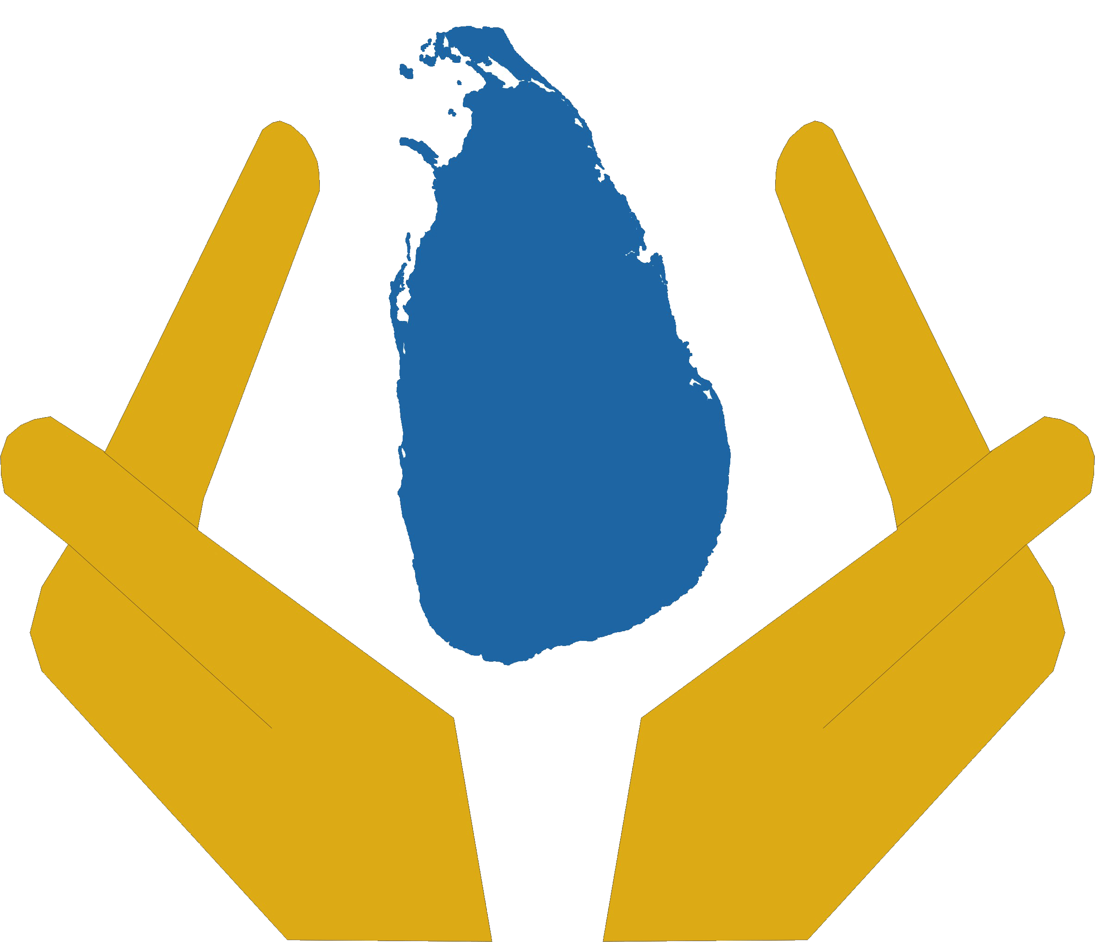 

Ministry of Disaster Managemet
Situation Report Summary (From 2018.12.21 to 2018.12.27)
27th Dec 2018 - 1500hrs

# | Administrative purvie | Disaster | Date of commenced | Affected |  | Deaths | Injured People | Missing People | Houses Damaged |  | Other Damages |  | Safe Location
 | District |  |  | Families | People |  |  |  | Fully | Partially | Small, Medium, Enterprises Damages | Damages to critical Infastructure | Safety Locations | Families | Persons
1 | Killinochchi |  |  | #REF! | #REF! | #REF! | #REF! | #REF! | #REF! | #REF! | #REF! | #REF! | #REF! | #REF! | #REF!
2 | Mulaitivu |  |  | #REF! | #REF! | #REF! | #REF! | #REF! | #REF! | #REF! | #REF! | #REF! | #REF! | #REF! | #REF!
3 | Vavuniya |  |  | #REF! | #REF! | #REF! | #REF! | #REF! | #REF! | #REF! | #REF! | #REF! | #REF! | #REF! | #REF!
4 | Mannar |  |  | #REF! | #REF! | #REF! | #REF! | #REF! | #REF! | #REF! | #REF! | #REF! | #REF! | #REF! | #REF!
5 | Jaffna |  |  | #REF! | #REF! | #REF! | #REF! | #REF! | #REF! | #REF! | #REF! | #REF! | #REF! | #REF! | #REF!
Total |  |  |  | #REF! | #REF! | #REF! | #REF! | #REF! | #REF! | #REF! | #REF! | #REF! | #REF! | #REF! | #REF!

 |  | `

